月菜單
宜蘭縣壯圍鄉壯圍國中 112年11月份 葷食 菜單

日期 | 星期 | 主食 | 副食 |  |  | 湯 | 水果/乳品 | 熱量 (大卡) | 全穀 雜糧類 (份) | 豆魚 蛋肉類 (份) | 蔬菜類 (份) | 油脂類 (份) | 水果類 (份) | 乳品類 (份) | 鈣 含量 (mg)
11/01 | 三 | 特餐 | 奶香野菇筆尖麵 | 海鮮排 | 葷青菜 | 玉米排骨湯 | 水果 | 808 | 6.0 | 2.0 | 1.3 | 2.9 | 1.0 | 0.1 | 125
11/02 | 四 | 五穀飯 | 三杯塔香雞卷 | 玉菜肉絲 | 葷青菜 | 薑絲冬瓜湯 |  | 742 | 5.5 | 2.4 | 2.4 | 2.6 | 0.0 | 0.0 | 127
11/03 | 五 | 白飯 | 鐵板豆腐 | 蟹絲蒸蛋 | 田園時蔬 | 綠豆湯 | 鮮奶 | 832 | 6.8 | 2.0 | 0.9 | 2.4 | 0.0 | 0.5 | 399
11/06 | 一 | 白飯 | 鳳梨咕咾肉 | 彩繪凍豆腐 | 葷青菜 | 海結排骨湯 | 水果 | 792 | 5.5 | 2.4 | 1.7 | 2.5 | 1.2 | 0.0 | 168
11/07 | 二 | 糙米飯 | 鹽酥雞 | 海苔洋芋 | 葷青菜 | 金茸蛋花湯 |  | 841 | 6.6 | 2.9 | 1.4 | 2.8 | 0.0 | 0.0 | 103
11/08 | 三 | 特餐 | 肉燥乾麵 | 香滷里肌排 | 葷青菜 | 酸辣湯 | 水果 | 803 | 5.0 | 3.3 | 1.5 | 2.4 | 1.0 | 0.0 | 176
11/09 | 四 | 燕麥飯 | 砂鍋魚丁 | 黑胡椒肉絲 | 葷青菜 | 海芽蛋花湯 |  | 797 | 5.5 | 3.3 | 1.9 | 2.6 | 0.0 | 0.0 | 169
11/10 | 五 | 白飯 | 甜醬玉米雞 | 紅蘿蔔炒蛋 | 葷青菜 | 紅豆燕麥牛奶 | 優酪乳 | 895 | 6.5 | 2.6 | 1.1 | 2.5 | 0.0 | 0.7 | 424
11/13 | 一 | 白飯 | 五香肉燥 | 客家小炒 | 葷青菜 | 玉米濃湯 | 水果 | 981 | 6.6 | 4.1 | 1.2 | 2.7 | 1.0 | 0.0 | 416
11/14 | 二 | 糙米飯 | 酸甜醬魚球 | 洋蔥蝦仁炒蛋 | 葷青菜 | 大黃瓜排骨湯 |  | 833 | 5.5 | 3.6 | 1.9 | 2.9 | 0.0 | 0.0 | 130
11/15 | 三 | 特餐 | 沙茶肉片羹飯 | 白菜獅子頭 | 葷青菜 | 茶葉蛋 | 水果 | 831 | 5.5 | 3.2 | 1.5 | 2.4 | 1.0 | 0.0 | 124
11/16 | 四 | 五穀飯 | 麻油雞 | 珍珠三色 | 葷青菜 | 味噌湯 | 豆漿 | 832 | 6.1 | 3.5 | 1.2 | 2.5 | 0.0 | 0.0 | 183
11/17 | 五 | 白飯 | 糖醋豆腸 | 蛋酥高麗菜 | 肉末四季豆 | 紫米芋圓湯 | 鮮奶 | 890 | 7.3 | 2.0 | 1.3 | 2.7 | 0.0 | 0.5 | 275
11/20 | 一 | 白飯 | 薑汁燒肉 | 海帶干絲 | 葷青菜 | 紫菜蛋花湯 | 水果 | 785 | 5.5 | 2.5 | 1.6 | 2.5 | 1.0 | 0.0 | 237
11/21 | 二 | 糙米飯 | 泡菜雞柳 | 螞蟻上樹 | 葷青菜 | 肉骨茶湯 |  | 775 | 6.4 | 2.1 | 2.1 | 2.6 | 0.0 | 0.0 | 118
11/22 | 三 | 特餐 | 日式醬油拉麵 | 芋頭雞丁 | 葷青菜 | 炸銀絲卷 | 水果 | 774 | 5.5 | 2.3 | 1.2 | 2.8 | 1.0 | 0.0 | 106
11/23 | 四 | 燕麥飯 | 炸魚排 | 咖哩洋芋百頁 | 葷青菜 | 花瓜香菇雞湯 |  | 744 | 5.9 | 2.6 | 1.1 | 2.4 | 0.0 | 0.0 | 103
11/24 | 五 | 白飯 | 烤雞腿 | 木須炒蛋 | 葷青菜 | 綜合燒仙草 | 優酪乳 | 861 | 7.0 | 2.2 | 1.1 | 2.3 | 0.0 | 0.5 | 325
11/27 | 一 | 白飯 | 打拋豬肉 | 韭香甜不辣 | 葷青菜 | 美味鮮菇湯 | 水果 | 799 | 6.1 | 2.1 | 1.5 | 2.6 | 1.0 | 0.0 | 102
11/28 | 二 | 糙米飯 | 南洋沙嗲魚 | 回鍋干片 | 葷青菜 | 赤肉湯 |  | 876 | 5.7 | 4.2 | 1.6 | 2.7 | 0.0 | 0.0 | 381
11/29 | 三 | 特餐 | 古早味炒米粉 | 馬鈴薯燜雞 | 葷青菜 | 美味魚丸湯 | 水果 | 774 | 5.1 | 2.7 | 1.5 | 2.6 | 1.0 | 0.0 | 125
11/30 | 四 | 五穀飯 | 炸雞翅 | 鮮菇綠椰菜 | 葷青菜 | 結頭菜排骨湯 |  | 738 | 5.6 | 2.1 | 2.3 | 2.9 | 0.0 | 0.0 | 125
營養小知識-認識「鈣」，掌握技巧吃對鈣質補對鈣
每日需要多少鈣? |  |  |  |  | 吃什麼補鈣最快？補鈣食物大排名揭曉 |  | 6妙招;提升鈣吸收
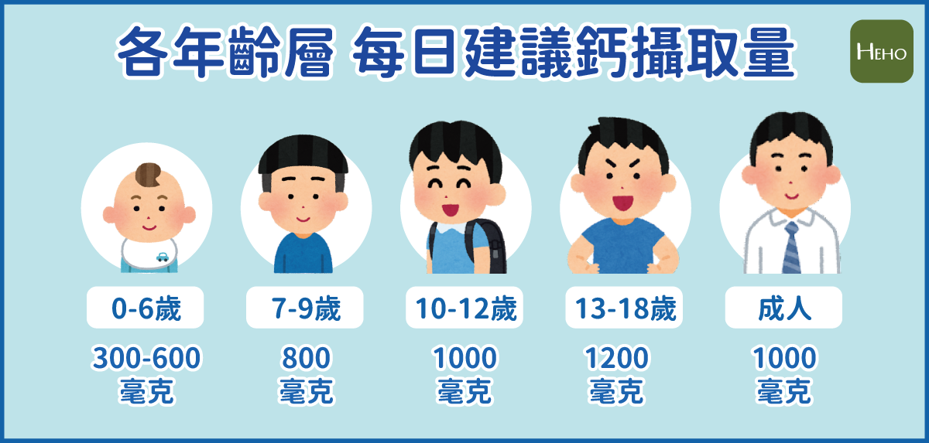 |  |  |  |  | 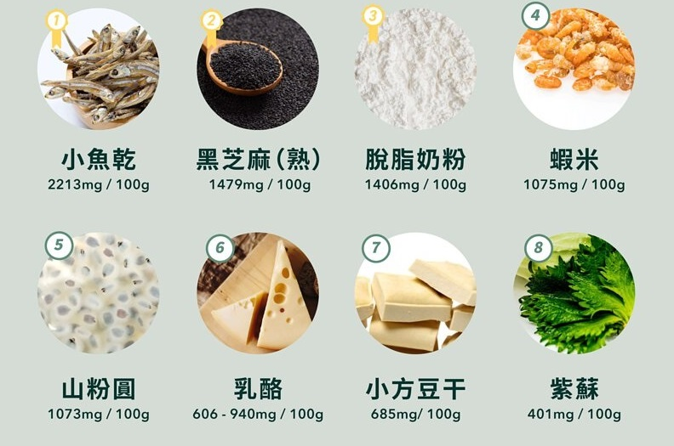 |  | 